Sheet1
Quit using this table
Category_Master |  |  | Link
ColumName | VariableType |  | ColumName | VariableType
id | INT | 3 | ID
Name | VCHAR | 30 | Category_Id | INT | 3 | jQueryで表示するタイトル（aタグのタイトル)
 |  |  | Title | VCHAR | 20 | リンクの表示名
 |  |  | Name | VCHAR | 20 | URL
 |  |  | URL | VCHAR | 100 | 1:リンクを他のウインドウで開く
 |  |  | Target | Char | 1

Sheet2
http://aaaa.com
表示名
jQUeryのtooltips

http://aaaa.com
表示名
jQUeryのtooltips

登録

表示名

表示名

表示名

Sheet3
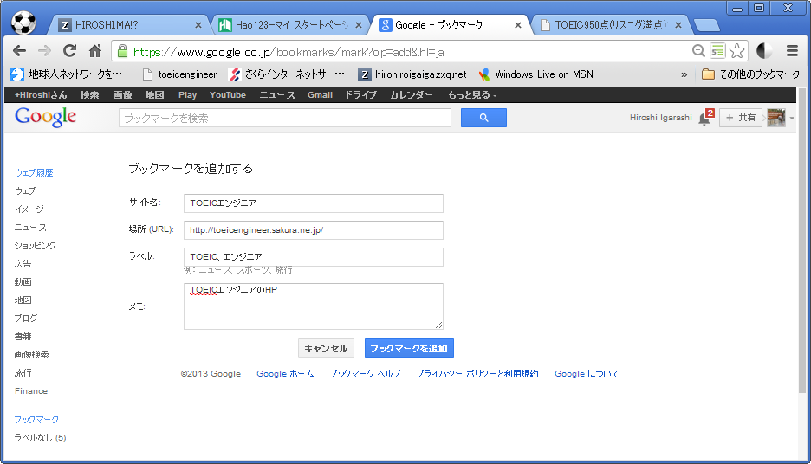

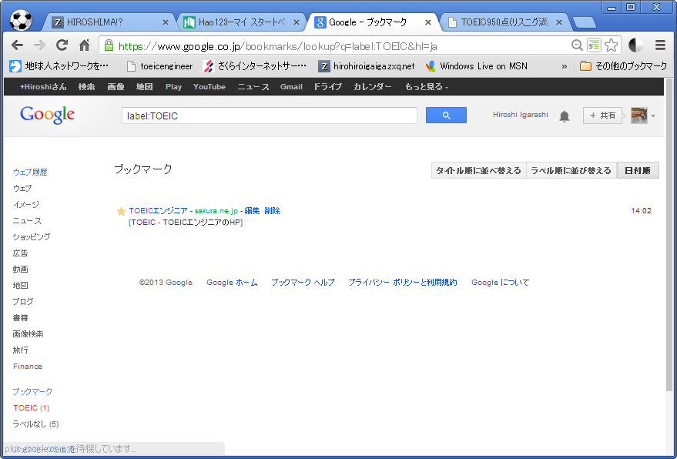

Sheet4
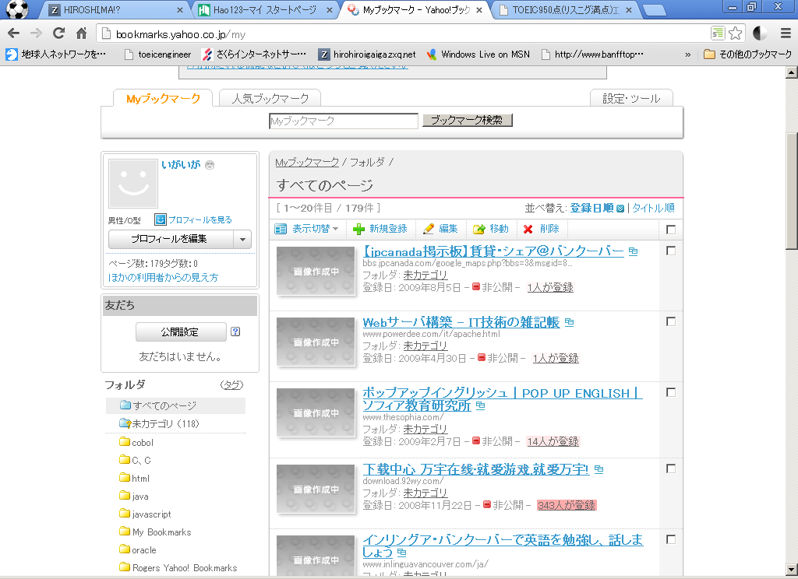

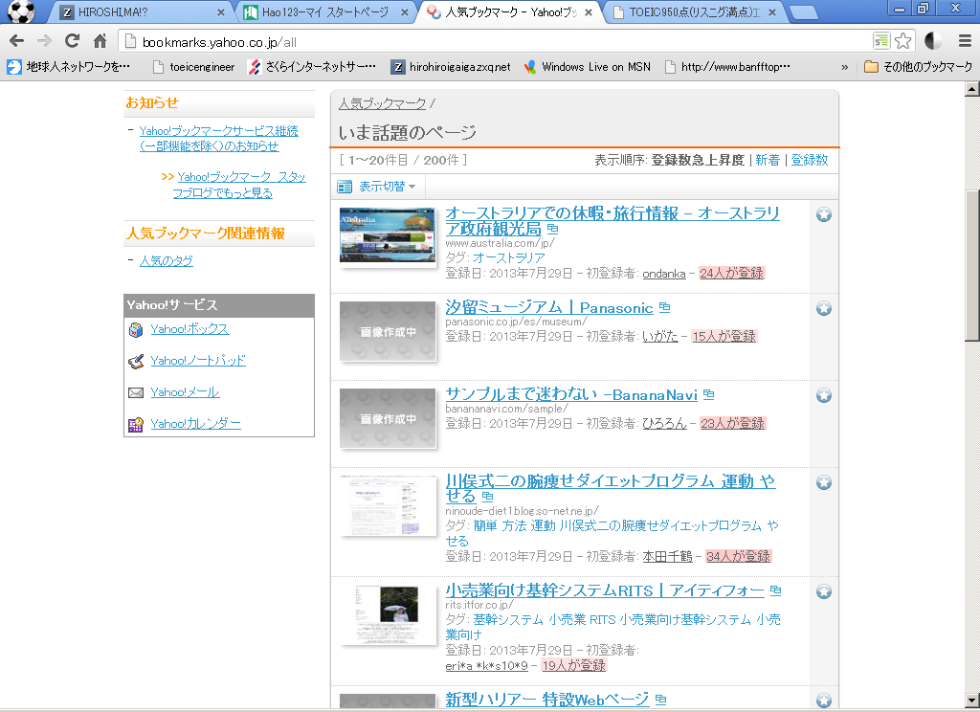

Sheet5
